メーター取付依頼書
施行基準様式第１０号
 |  |  |  |  |  |  |  |  | 入力 | 確認
新規メーター取付依頼書 |  |  |  |  |  |  |  |  |  |  | 工事店情報に戻る

 |  |  |  |  |  |  |  | 提出日 年 月 日
設置場所 （代表地番） |  |  | 豊田市 |  |  |  |  | 給水受付番号（※1） | 取付日
 |  |  |  |  |  |  |  | -
フリガナ |  |  |  |  |  |  |  |  | 取付作業者
集合住宅名・ 使用方書等 |  |  |  |  |  |  |  |  | 工事店・水道局

【注意事項】 ※１ 給水受付番号は、下表NO.１に記入された水道 番号に対応する受付番号を記入してください。 ※２ 取付と同時に開始(開栓)する場合は水道料金を 請求しますので、請求先を記入してください。 取付のみ(止水)の場合は空欄としてください。 |  |  |  |  | 水道料金請求先【使用者】 | フリガナ
 |  |  |  |  |  | 氏 名 （会社名）
 |  |  |  |  |  | 住所・所在地 | ☑ 設置場所に同じ
依頼者 | 工事店名 | 0
 | 担当者 |  |  |  |  | 送り先方書 |  |  | （支店、営業所名など）
 | 電 話
(※2)
備 考 |  |  |  |  |  | 電 話

NO. |  | 水道番号 |  | 号数等 |  | 口径(ミリ) | 依頼作業 |  | 備 考
1 |  | 0 |  |  |  | 0 | 取付のみ(止水) ・ 取付＋開始
2
3
4
5
6
7
8
9
10
11
12
13
14
15
 |  |  |  |  |  |  |  |  |  | ※依頼作業が「取付＋開始」の場合、上記使用者に水道料金を請求します。
NO. |  | 水道番号 |  | 号数等 |  | 口径(ミリ) | 依頼作業 |  | 備 考
16
17
18
19
20
21
22
23
24
25
26
27
28
29
30
31
32
33
34
35
36
37
38
39
40
41
42
43
44
45
 |  |  |  |  |  |  |  |  |  | ※依頼作業が「取付＋開始」の場合、上記使用者に水道料金を請求します。

3_公共ます設置申請書
様式第１号（第６条関係）

 |  |  |  |  |  |  | 日付未入力！
公共ます等設置（増設）申請書 |  |  |  |  |  |  |  |  |  | 工事店情報に戻る

豊田市事業管理者 様

要綱第６条により、公共ます等の設置（増設）を申請します。
なお、公共ます等設置場所は、私有地内を承諾するとともに、豊田市が維持管理しや すいような状況に努めます。
土地所在地 | 豊田市
家屋所有者 | 住 所
（地上権者） | 氏 名 |  |  |  |  |  |  |  | ㊞
土地所有者 | 住 所
 | 氏 名 |  |  |  |  |  |  |  | ㊞
宅盤
道路
ｈ１＝
ｈ２＝
Ｈ
取
付
管
面 積 |  | 未入力です! |  | ㎡
公共ます設置希望個数 |  | 市負担 |  | 個 | H=
 |  | 個人負担 |  | 個

公共ますの種類 | Ｄ１ | ・ | Ｄ１改
 | Ｄ２ | ・ | Ｄ２改
 | Ｋ１ | ・ | Ｋ１改
 | Ｋ２ | ・ | Ｋ２改 |  | 蓋の種類 | 保護蓋 |  | 個
 | その他（ ） |  |  |  |  | 樹脂蓋 |  | 個

取付管設置希望箇所数 |  | 市負担 |  | 箇所 | 取付管工事業者名：
 |  | 個人負担 |  | 箇所
見 取 図
（取付管の新設となる場合は、最寄りのマンホールからの距離を記入すること）

4_公共ます撤去申請書
様式第3号（第10条関係）

 |  |  |  |  | 年 月 日
公共ます等設置（撤去）申請書 |  |  |  |  |  |  | 工事店情報に戻る

豊田市事業管理者 様

要綱第10条により、公共ます等の移設（撤去）を申請します。
土地所在地 | 豊田市
家屋所有者 | 住 所
（地上権者） | 氏 名 |  |  |  |  | ㊞
土地所有者 | 住 所
 | 氏 名 |  |  |  |  | ㊞
宅盤
道路
ｈ１＝
ｈ２＝
Ｈ＝
取
付
管
面 積 |  | ㎡ |  | ㎡
既設置個数 |  |  |  | 個

公共ますの種類 | Ｄ１ | ・ | Ｄ１改
 | Ｄ２ | ・ | Ｄ２改
 | Ｋ１ | ・ | Ｋ１改
 | Ｋ２ | ・ | Ｋ２改
 | その他（ ）

蓋の種類 | 保護蓋 | ・ | 樹脂蓋

移設（撤去）理由
移設（撤去）時期
見 取 図

5_着手届
ＦＡＸ ０５６５－３４－６６５５
豊田市上下水道局 料金課 給排水担当 あて

 |  |  |  |  |  |  |  |  |  |  |  |  |  |  |  | 工事店情報に戻る
着手届

１ 工事名 | 取付管設置工事

２ 確認番号 | 0 |  |  | 号

３ 作業内容 | 取付管設置工事 |  |  | ・ | 舗装本復旧工事

４ 規制場所 | 豊田市 |  |  |  |  | 町 | 地内

５ 規制内容
① 道路種別 | 国道 | ・ | 県道 | ・ | 市道 | ・ | 法定外道路 | ・ | 農道 | ・ | 私道

② 規制方法 | 車両通行止 | ・ | 片側交互通行 |  |  | ・ | 幅員減少

③ 規制位置 | 車道 | ・ | 歩道

④ その他 | 雨天の場合 | （ | 小雨決行 |  |  | ・ | 延期 | ）

６ 規制日時 |  | 年 |  | 月 |  | 日 | （ ） |  |  | 時 |  | 分 | ～ | 時 | 分

７ 連絡先
① 指定工事店名

② 責任者名

③ 携帯電話等

上記該当事項を○で囲み、必要事項を記入して取付管設置工事及び舗装本復旧工事の前日までに、ＦＡＸで料金課へ送信してください。（直接提出可）
なお、国県道の場合は、一週間前に電話連絡もしてください。
ＴＥＬ ０５６５－３４－６６８０
ＦＡＸ ０５６５－３４－６６５５

※添付書類：道路使用許可書（写し）

13_取付管設置位置確認書
 | 取 付 管 設 置 位 置 確 認 書 |  |  |  | 年 月 日

建物のある土地についてはすべて今回の下水道工事で取付管を設置してください。
あとで設置する場合、工事費用は個人負担となりますのでご注意ください。
。
 |  |  |  |  |  |  |  |  | 工事店情報に戻る

土地所在地

敷地面積 |  | ㎡
土地所有者 | 住所 |  |  | （ ） -
 | 氏名 |  | 印
家屋所有者 | 住所 |  |  | （ ） -
地上権者等 | 氏名 |  | 印
 | ※該当する項目を○で囲んでください。

土地利用形態 | 一般家屋 ・ 店舗 ・ 共同住宅 ・ 事務所 ・ 駐車場 ・ その他 （ ）

トイレの形式 | 汲み取り ・ 単独浄化槽 ・ 合併浄化槽

見取り図 北 （取付管の位置関係がわかるように境界、地物からの距離を明示してください。）

立ち会いメモ （立会日、立会者を記入してください。）

年度 | 委託名 | 受託業者 |  |  |  |  | 責任技術者 ㊞
年度 | 工事名 | 請負業者 |  |  |  |  | 担当者 ㊞
1 官民境界または側溝道路側外面での取付管土被りの写真（スタッフ等を使用し取付管が写真に入っていること） 取付管口径・土被りを記入
2 取付管設置箇所の周囲の状況の写真（測量用ポールを使用し、玄関先、車庫等の建築物や外構等が入るよう撮影すること）
 | 取 付 管 設 置 位 置 確 認 書 |  |  |  |  | 年 | 月 | 日

土地所在地

敷地面積 | ㎡
土地所有者 | 住所 |  |  | （ ） |  |  | -
 | 氏名 |  | 印
家屋所有者 | 住所 |  |  | （ ） |  |  | -
地上権者等 | 氏名 |  | 印
 | ※該当する項目を○で囲んでください。

土地利用形態 | 一般家屋 ・ 店舗 ・ 共同住宅 ・ 事務所 ・ 駐車場 ・ その他 （ ）

トイレの形式 | 汲み取り ・ 単独浄化槽 ・ 合併浄化槽

見取り図 北 （取付管の位置関係がわかるように境界、地物からの距離を明示してください。）

立ち会いメモ （立会日、立会者を記入してください。）

年度 | 宅内工事業者名 担当者名： | 公道工事業者名 担当者名：
1 官民境界または側溝道路側外面での取付管土被りの写真（スタッフ等を使用し取付管が写真に入っていること） 取付管口径・土被りを記入
2 取付管設置箇所の周囲の状況の写真（測量用ポールを使用し、玄関先、車庫等の建築物や外構等が入るよう撮影すること）

1_排水設備工事完了届
様式第５号（第５条関係）
融 資
有 ・ 無

排水設備工事完了届

 |  |  |  |  |  |  |  |  |  |  | 工事店情報に戻る
 | 豊田市事業管理者 様
 |  |  | 申 請 者 住 所 |  |  |  | 0
 |  |  |  |  | 氏 名 |  | 0
 |  |  |  |  | 電 話 |  | 0
 |  |  |  | 指定工事店 | 名 称 |  | 0
 |  |  |  |  | 代表者 |  | 0
 |  |  |  |  | 電 話 |  | 0
 |  |  |  | 責任技術者 | 氏 名 |  | 0
 |  |  |  |  |  |  |  | （資格番号 第 | 0 | 号)
設置場所 |  | 豊田市
設置区分 |  | 排水設備 | □ | 汚水 | □ | 雨水
 |  |  | □ | 新設 | □ | 増築 |  | □ | 改 築
 |  | 便 所 | □ | くみ取り便所の改造（ 大 ・ 小 ・兼用 ）
 |  |  | □ | 浄化槽の切り替え |  | □ | 新設又は増設
完了年月日
確認番号 |  | 0 |  |  | 確認年月日
記入上の注意 太枠の中のみ記入してください。
添付書類 １ 設置場所案内図（Ａ４サイズ） ２ 平面図 ３ その他（豊田市との事前協議内容）

検 査 調 書
検査日 |  | 年 月 日 （再検査日 年 月 日）
検査立合者
検査結果 |  | 合 格 不 合 格
指摘事項
起案 |  | 年 月 日 |  |  | 決定 |  | 年 月 日

4_取付管設置工事完成届
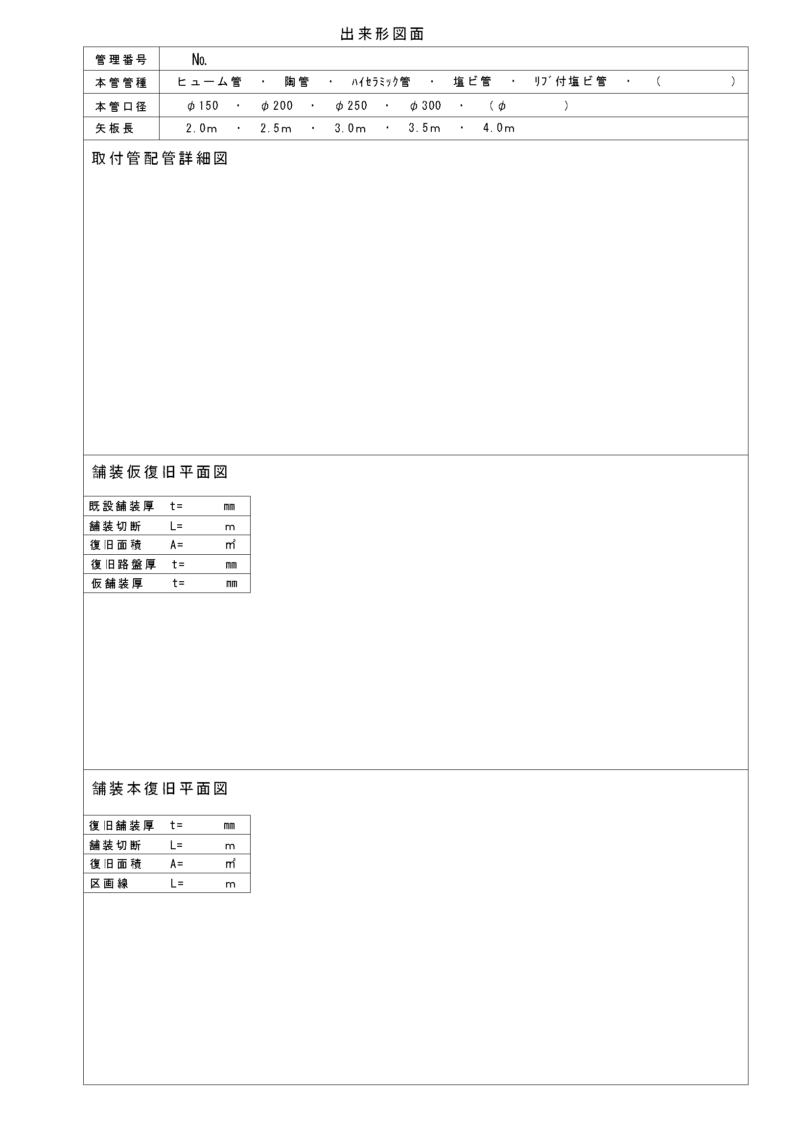
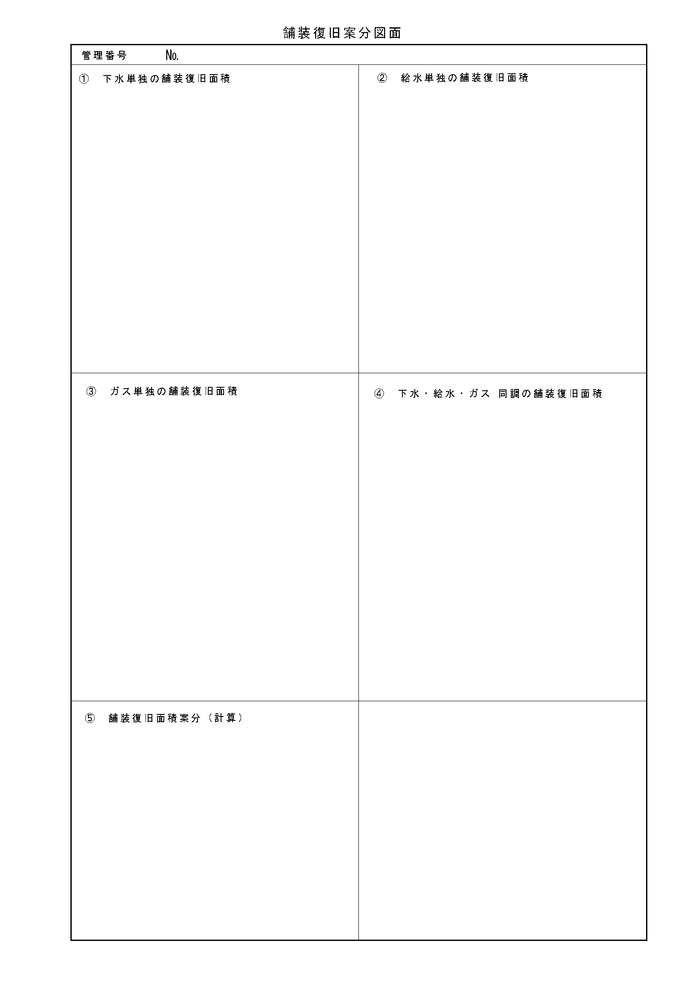
取付管設置工事完成届 |  |  |  |  |  | 工事店情報に戻る

豊田市事業管理者 様

 |  |  | 工事店 | 住所

 |  |  | 名称及び
 |  |  |  |  |  |  | （ ）
 |  |  | 代表者氏名

工事名
取付管設置工事
工事場所
豊田市 | 0
工事内容
取付管設置 | 市負担 | ( | タイプ |  | 箇所)
 |  | ( | タイプ |  | 箇所)
 | 個人負担 | ( | タイプ |  | 箇所)
取付管設置位置 | 上流のマンホールから |  |  |  | ｍ
 |  |  |  |  | ｍ
取付管延長 | 官民境界から |  |  |  | ｍ
 |  |  |  |  | ｍ

工事期間
 |  |  |  | ～
完成年月日

管理番号 |  | 確認番号 |  |  | 申 請 者
№ |  | 0 |  | 号 | 0
※ 添付資料
出来形図面・工事写真・マニフェスト（写し）・交通誘導員日報等（写し）・その他

